明细
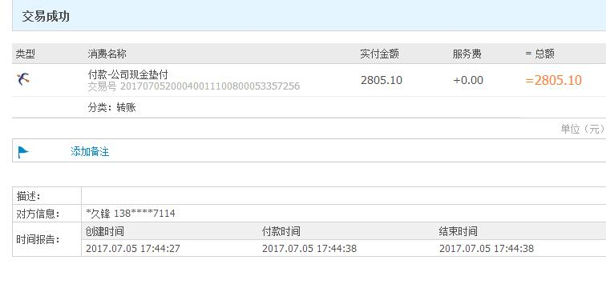
史久锋垫付清单（06月01日-06月30日）
序号 | 日期 | 类别 | 金额 | 备注
1 | 2017-06-01 | 市内交通费（去大场镇建行办理公积金业务） | 4 | 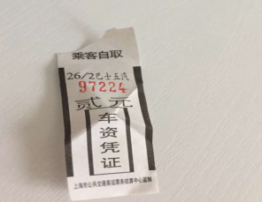 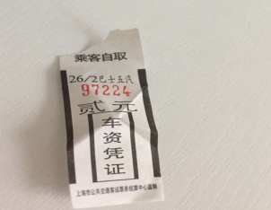
2 | 2017-06-02 | 寄资料给会计 | 12 | 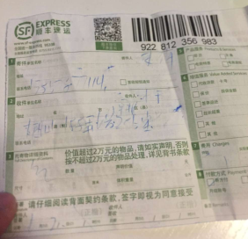
3 | 2017-06-02 | 公交卡充值 | 50 | 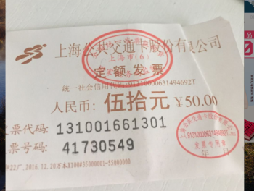
 | 2017-06-03 | 买菜及其他生活用品 | 106.3 | 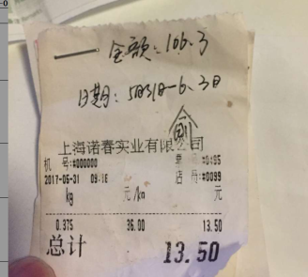
 | 2017-06-05 | 7号电池两节 | 5 | 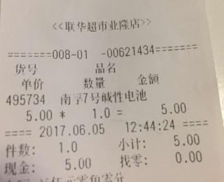
 | 2017-06-06 | 水费 | 96.6
 | 2017-06-07 | 电费 | 136.3 | 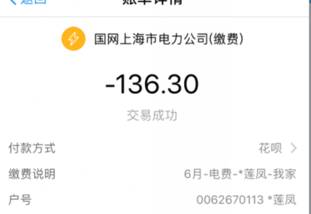
 | 2017-06-10 | 买菜及其他生活用品 | 116 | 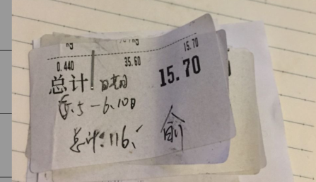
 | 2017-06-11 | C店认证，资料打印 | 12 | 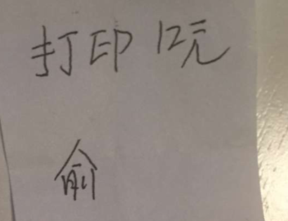
 | 2017-06-15 | 税务局买发票市内交通费 | 33 | 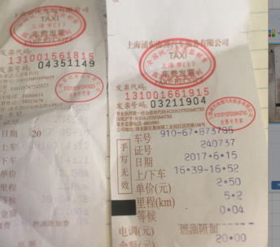
 | 2017-06-17 | 去云仓修理垃圾桶，交通费用 | 273.2
 | 2017-06-17 | 买米，菜等生活用品 | 245 | 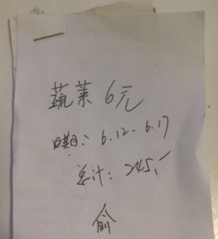
 | 2017-06-23 | 打印资料 | 4 | 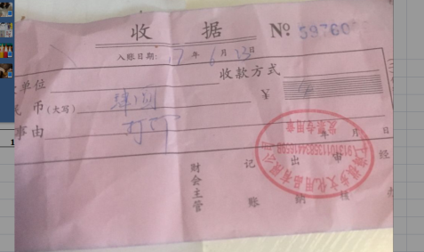
 | 2017-06-27 | 京东客户恒温锅差价返还 | 941 | 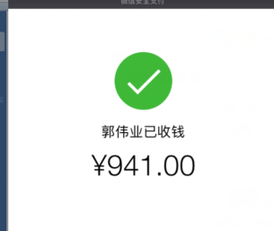
 | 2017-06-27 | 打印资料 | 4 | 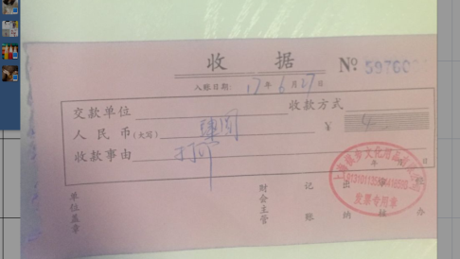
 | 2017-06-28 | 来回宁波办理台湾通行证车票 | 288 | 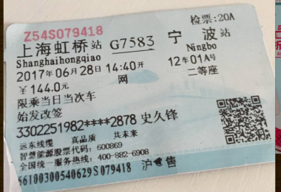 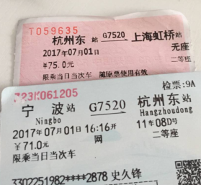
 | 2017-06-28 | 公司电话费充值 | 100 | 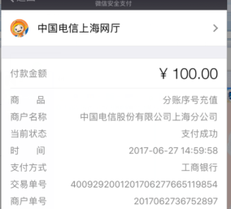
 | 2017-06-30 | 买菜及其他生活用品6月19日-30日 | 378.7 | 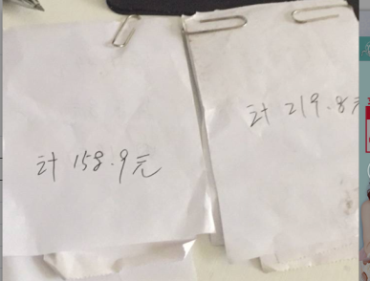

总计 |  |  | 2805.1

